Sheet1
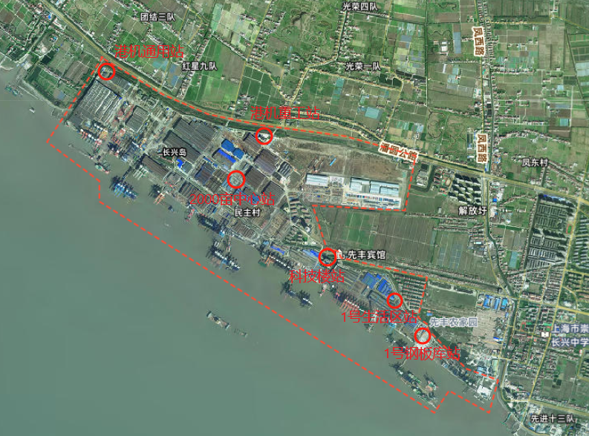
站点名称 | 经纬度类型* | 经度（到小数点后6位） | 纬度（到小数点后6位） | 采样口高度（m） | 地址 | 详细地址
1号钢板库站 | 百度 | 121.67898572 | 31.387469578 | 7.5 | 上海市崇明区长兴镇凤滨路666号 | 振华长兴基地1号钢板库东北角
1号生活区站 | 百度 | 121.67604009 | 31.390055787 | 8.5 | 上海市崇明区长兴镇凤滨路666号 | 振华长兴基地1号门东侧
科技楼站 | 百度 | 121.66947815 | 31.393944325 | 8.5 | 上海市崇明区长兴镇凤滨路666号 | 振华长兴基地2号门西侧
港机重工站 | 百度 | 121.66207913 | 31.404878224 | 9.5 | 上海市崇明区长兴镇凤滨路666号 | 振华长兴基地4号门西侧
港机通用站 | 百度 | 121.64538381 | 31.410793288 | 8.5 | 上海市崇明区长兴镇凤滨路666号 | 振华长兴基地小长兴制氧站北侧
2000亩中心站 | 百度 | 121.65908312 | 31.400831365 | 8.5 | 上海市崇明区长兴镇凤滨路666号 | 振华长兴基地2000亩园区经十五路与振华二道交叉路口

